C IV -ASE2016 HH, Teil 1

Statistisches Amt
für Hamburg und Schleswig-Holstein

 |  | STATISTISCHE BERICHTE
 | Kennziffer: C IV - ASE 2016 HH, Teil 1 Bodennutzung

Die Bodennutzung in Hamburg
2016
endgültiges Ergebnis der Agrarstrukturerhebung

Herausgegeben am: 25. Juli 2017

Abb. 1 (S.11)
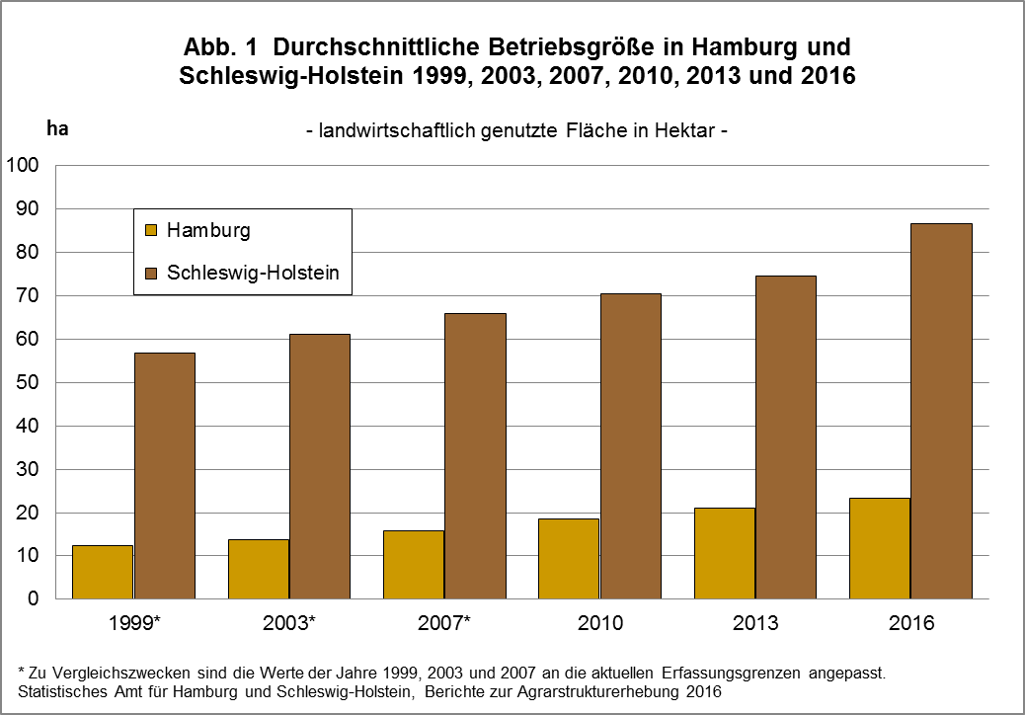

zurück zum Inhalt

Abb. 2 (S.14)
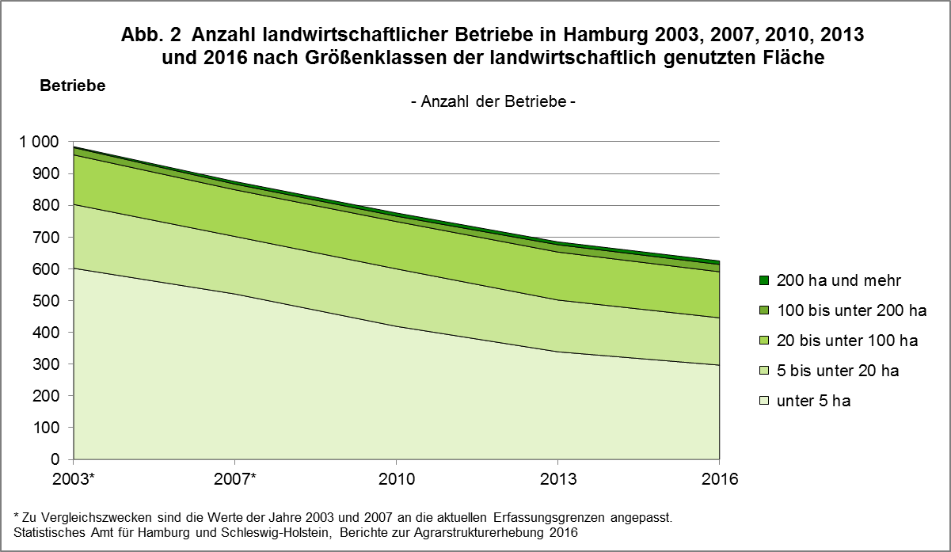

zurück zum Inhalt

Abb. 3 (S.15)
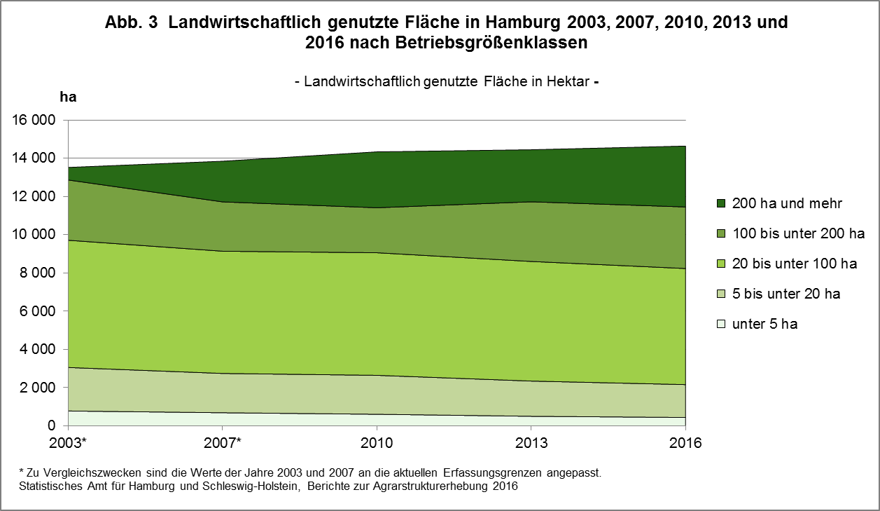

zurück zum Inhalt

Abb. 4 (S.16)
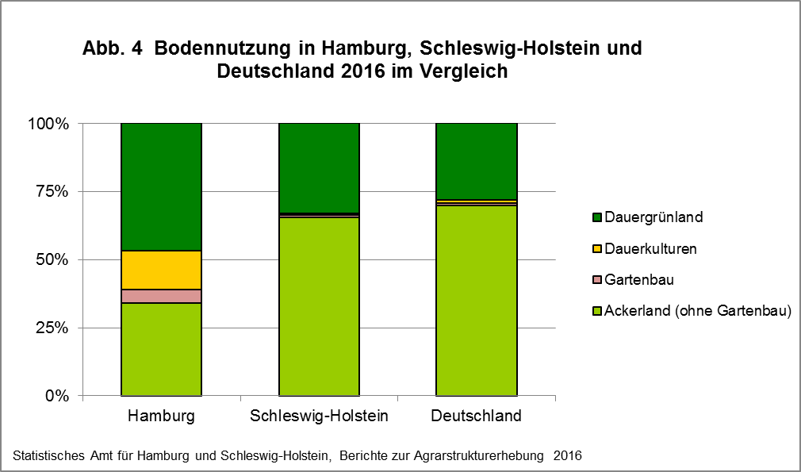

zurück zum Inhalt

Abb. 5 (S.19)
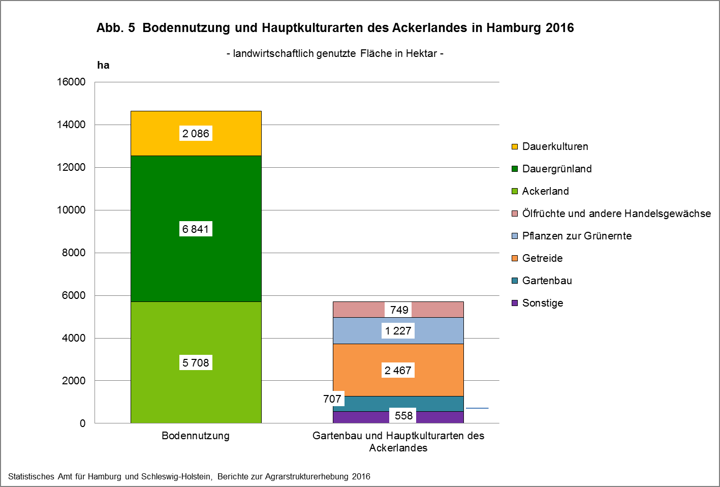

zurück zum Inhalt

Abb. 6 (S.25)
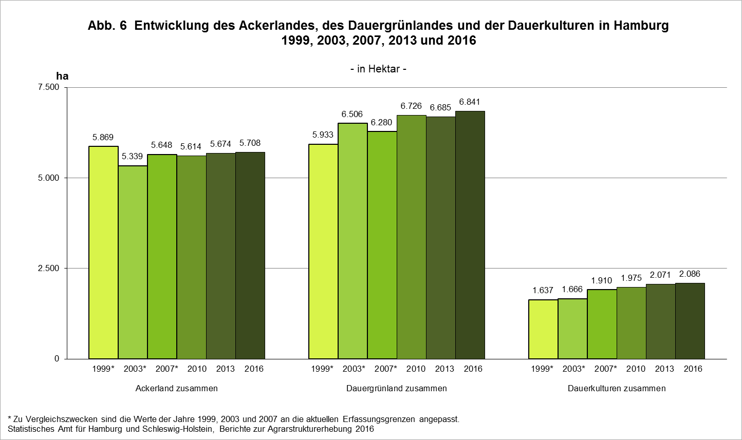

zurück zum Inhalt

Abb. 7 (S.26)
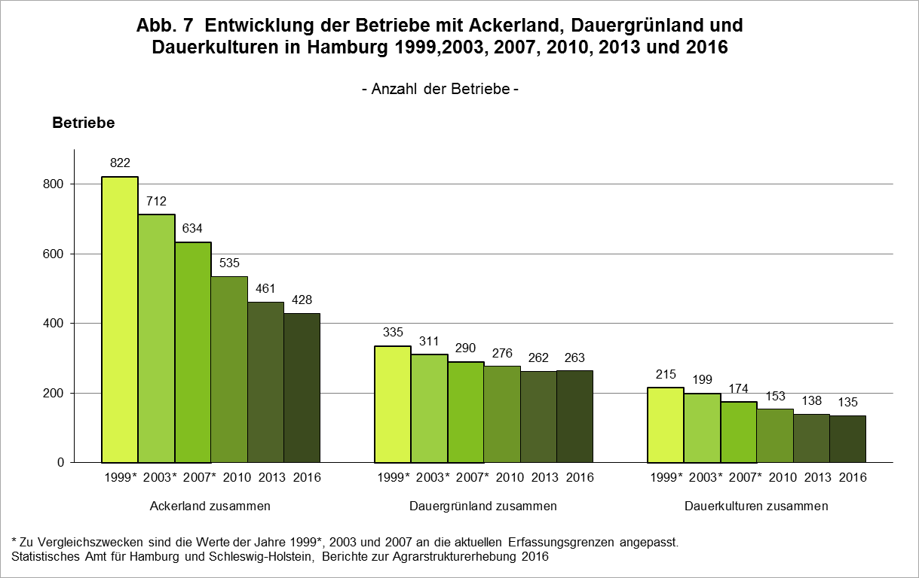

zurück zum Inhalt

Abb. 8 (S.36)
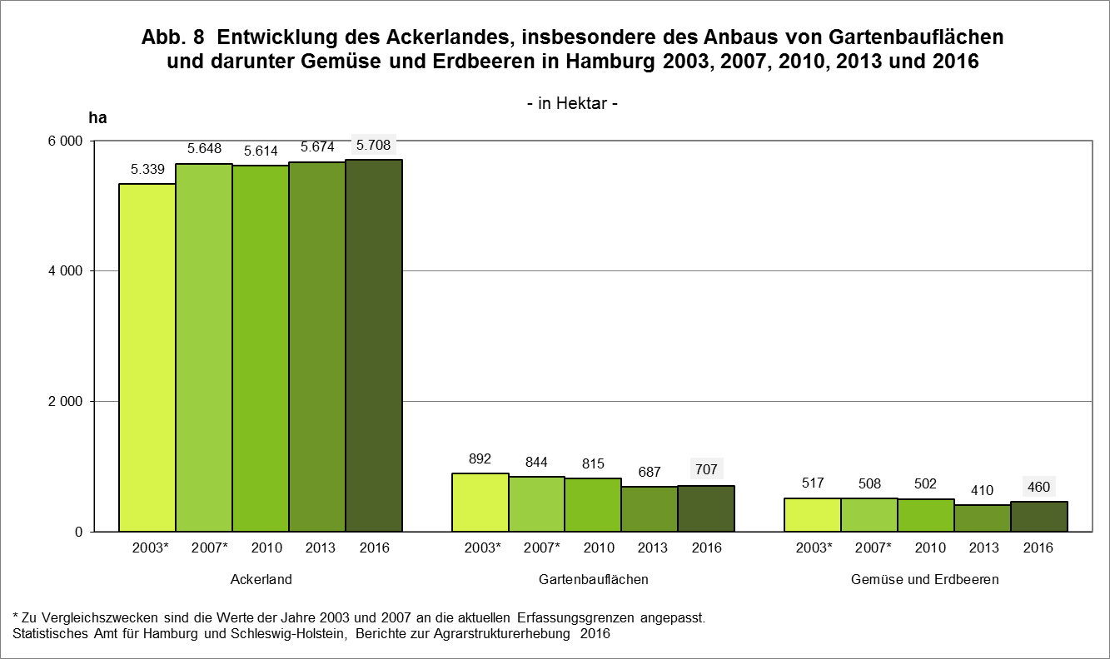

zurück zum Inhalt

Abb. 9 (S.37)
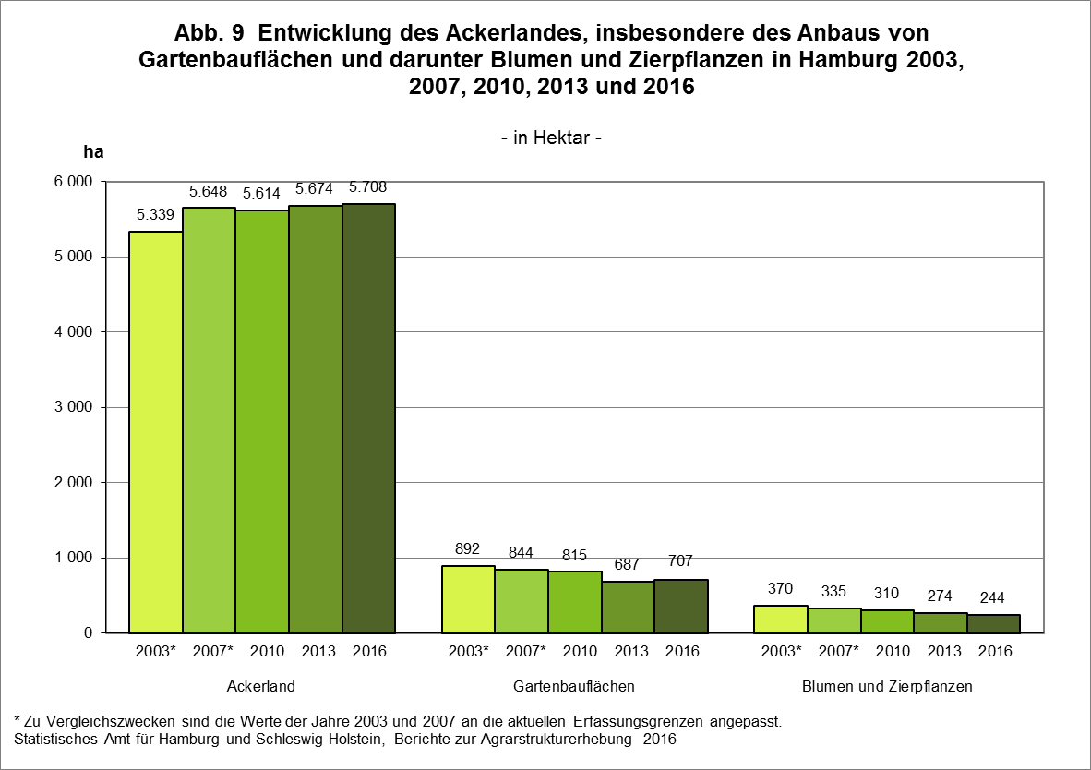

zurück zum Inhalt

Abb. 10 (S.39)
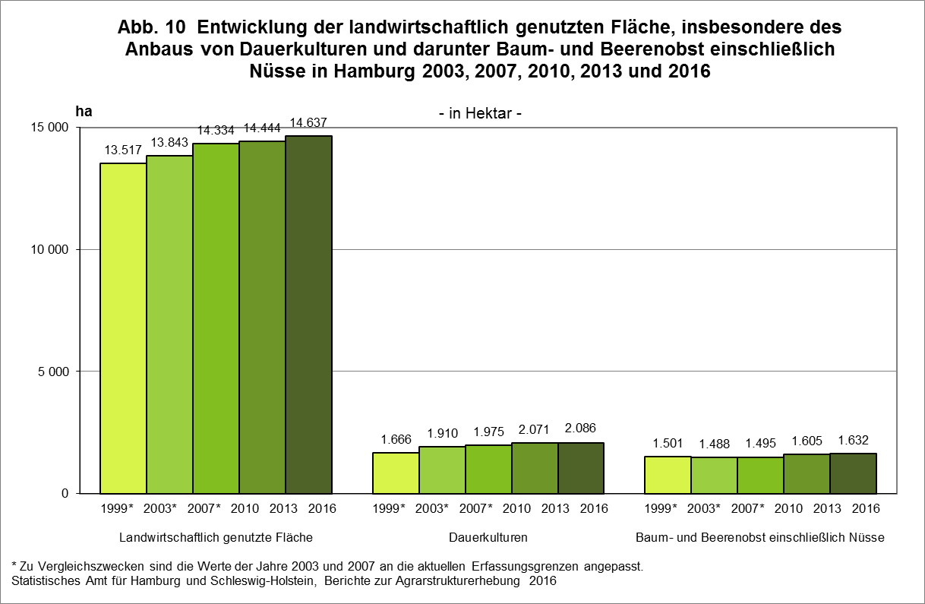

zurück zum Inhalt

Abb. 11 (S.40)
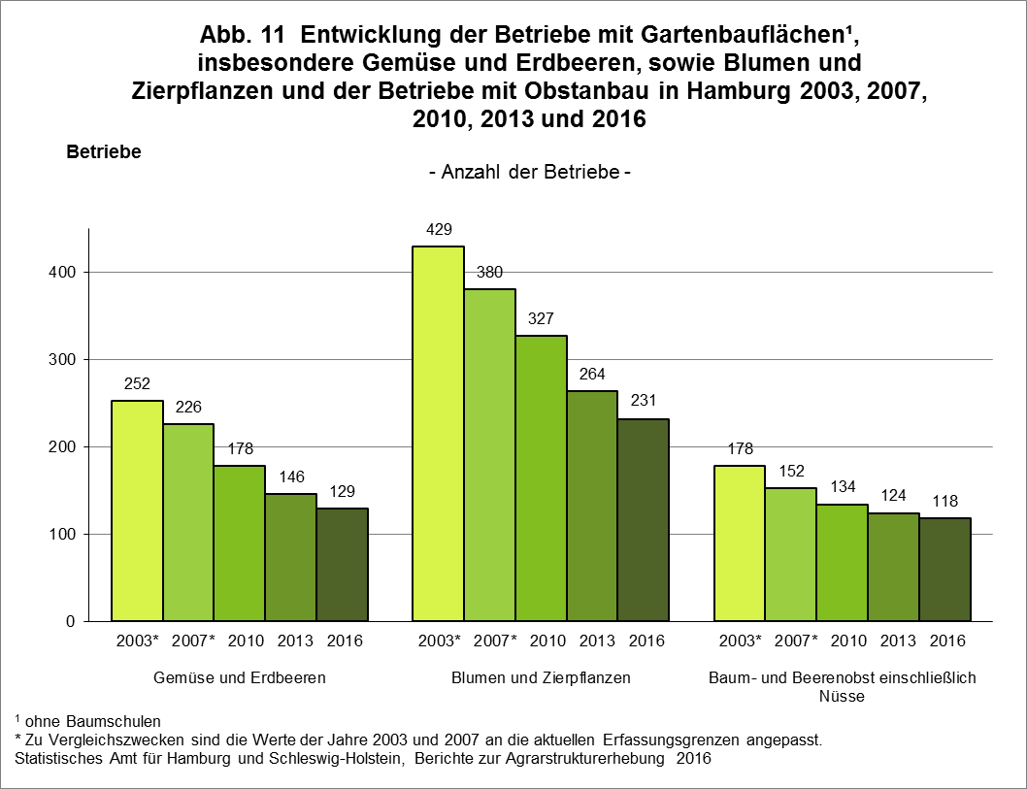

zurück zum Inhalt

Abb. 12 (S.41)
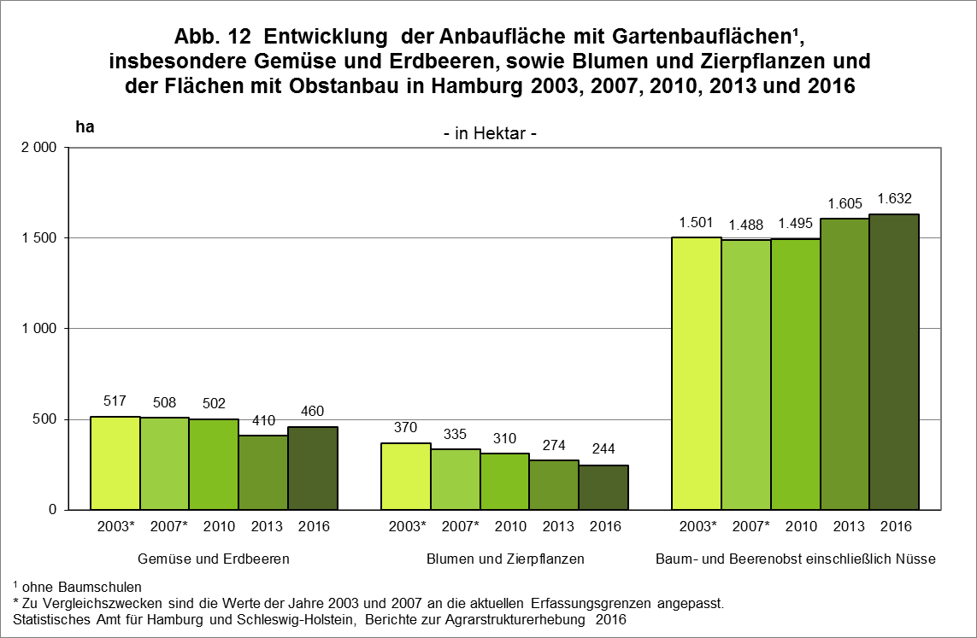

zurück zum Inhalt

